Jahreswechsel
Ein Jahreswechsel erfordert die Anpassung der Wochentage:
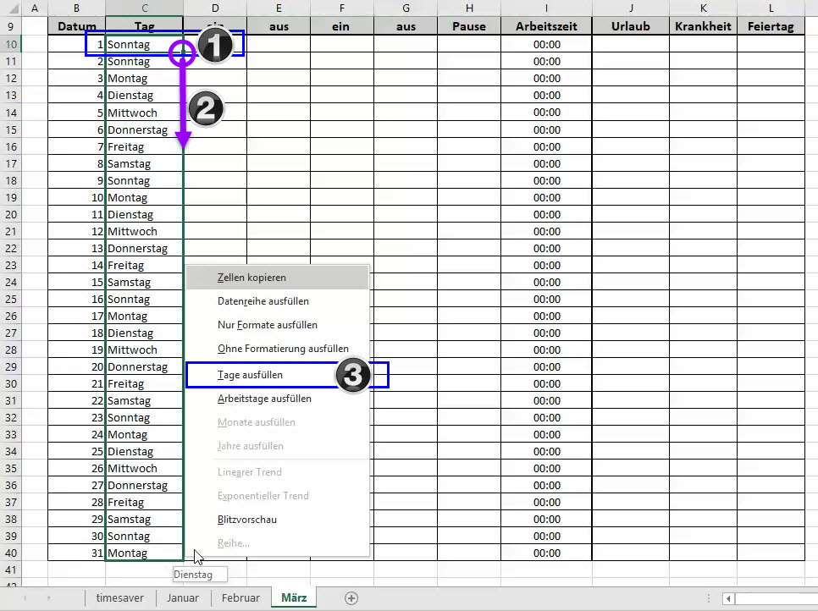

1. Geben Sie für den ersten Tag des Monats den korrekten Wochentag ein.
2. Markieren Sie mit gedrückter rechter Maustaste alle Daten des Monats.
Klicken Sie dafür im ersten Feld auf die Ecke rechts unten, bis ein Fadenkreuz erscheint.
3. Wählen Sie die Option "Tage ausfüllen"

